상품제안서
반투명 스윙형카드 USB메모리 | 상품코드: S20721

 |  |  |  |  |  |  | 02-713-8555 | www.synergygift.co.kr
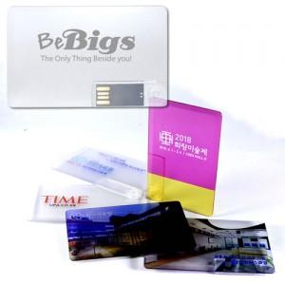

【상세/제작정보】

【인쇄/포장옵션】 | 풀칼라 / 포장지포장

【공급단가】 | 수량 | 100~ | 300~ | 500~ | 1,000~ | 3,000~
*VAT별도 | 8G | 4,680원 | 4,610원 | 4,500원 | 4,380원 | 4,310원
 | 16G | 5,120원 | 5,040원 | 4,920원 | 4,790원 | 4,710원
 | 32G | 5,620원 | 5,530원 | 5,400원 | 5,260원 | 5,170원
 | 64G | 7,870원 | 7,740원 | 7,560원 | 7,370원 | 7,240원

【상품 URL】 | https://www.synergygift.co.kr:443/src/goods_detail.php?gdno=20721

